22-04-2024
Cuando hacemos una VENTA es IVA generado
Cuando hacemos una COMPRA es IVA descontable
Anticipo es diferente de pago anticipado porque un anticipo es un activo
Los anticipos se van convirtiendo en Ingresos a medida que se van desarrollando

CAPITAL AUTORIZADO, SUSCRITO Y PAGADO EN LA SOCIEDAD ANÓNIMA
Articulo 376 del Código de Comercio
Al constituirse la sociedad deberá suscribirse no menos del cincuenta por ciento del capital autorizado y pagarse no menos de la tercera parte del valor de cada acción de capital que se suscriba.
Al darse a conocer el capital autorizado se deberá indicar, a la vez, la cifra del capital suscrito y la del pagado.
El plazo para pagar el capital suscrito por pagar es de un año |  |  |  |  |  |  |  | 310505 | Capital autorizado
Cuando quiero cambiar mis porcentajes de capitales se hace una REFORMA ESTATUTARIA |  |  |  |  |  |  |  | 310510 | Capital por suscribir
Ecuación patrimonial |  |  |  |  |  |  |  | 310515 | Capital suscrito por cobrar
El capital autorizado es el valor máximo de capital que puede tener una sociedad.el valor del capital suscrito es la parte del autorizado que los socios se comprometen a pagar en un plazo máximo según la sociedad. El capital pagado es el que ha sido aportado efectivamente a la sociedad por los accionistas.

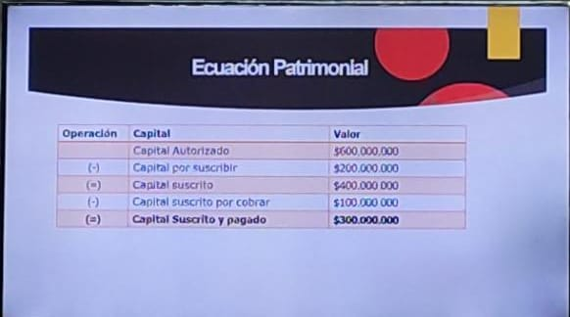
Capital autorizado |  | Creamos una empresa y el capital autorizado es de 600.000.000
Capital por suscribir |  | Código | Cuenta | Debe | Haber
 |  | 310505 | Capital autorizado |  | $ 600,000,000
Capital suscrito |  | 310510 | Capital por suscribir | $ 600,000,000
Capital suscrito por cobrar
 |  | 310510 | Capital por suscribir |  | $ 400,000,000
Capital pagado |  | 310515 | Capital suscrito por cobrar | $ 400,000,000
Bancos
 |  | 310515 | Capital suscrito por cobrar |  | $ 300,000,000
 |  | 1110 | Bancos | $ 300,000,000

 |  | 310515 | Capital suscrito por cobrar | $ 100,000,000
 |  | 1110 | Bancos |  | $ 100,000,000

EJERCICIO
La compañía patrimonio SAS se ha constituido en Junio 30 de 2023, con un capital autorizado de 200.000 acciones a valor nominal de 1.000 pesos cada una. Los accionistas han suscrito 100.000 acciones. Han cancelado el 30% con cheque y un 45% en efectivo. Se pide: Hacer los asientos contables y preparar la ecuación patrimonial.
 |  |  |  |  |  | ECUACIÓN PATRIMONIAL
 |  |  |  |  |  | Capital autorizado | $ 200,000,000
 |  |  |  |  |  | Capital por suscribir | $ 100,000,000 | Capital suscrito por cobrar
 |  |  |  |  |  | Capital suscrito | $ 100,000,000 | $ 30,000,000 |  | $ 100,000,000
310505 | Capital autorizado |  | $ 200,000,000 |  |  | Capital suscrito por cobrar | $ 25,000,000 | $ 45,000,000
310510 | Capital por suscribir | $ 200,000,000 |  |  |  | Capital suscrito y pagado | $ 75,000,000 | $ 75,000,000 |  | $ 100,000,000
 |  |  |  |  |  |  |  |  |  | $ 25,000,000
310510 | Capital por suscribir |  | $ 100,000,000
310515 | Capital suscrito por cobrar | $ 100,000,000

310515 | Capital suscrito por cobrar |  | $ 100,000,000
1110 | Bancos | $ 30,000,000
1105 | Caja | $ 45,000,000

24-04-24
 |  |  | MATRICES Y CONTROLADAS
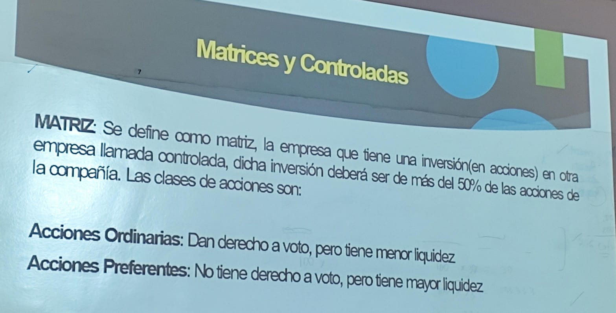
Las matrices son las que tienen la obligación de consolidar los estados financieros
Una matriz es aquella que tiene una inversión en otra empresa de más de 50% de las acciones
La filial es aquella que es controlada por una matriz
Si una empresa no supera en otra la inversión del 50% no es matriz, simplemente tiene una inversión en ella.

A | Matriz
B | Filial
C | Subsidiaria
Cuando la matriz tenga un porcentaje del 51% de la subsidiaria es considerada matriz, sino solo una asociada o inversionista

Solo las filiales y las subsidiarias consolidan los estados financieros con la matriz.
Cuando la relación no es directa es subsidiaria y no filial
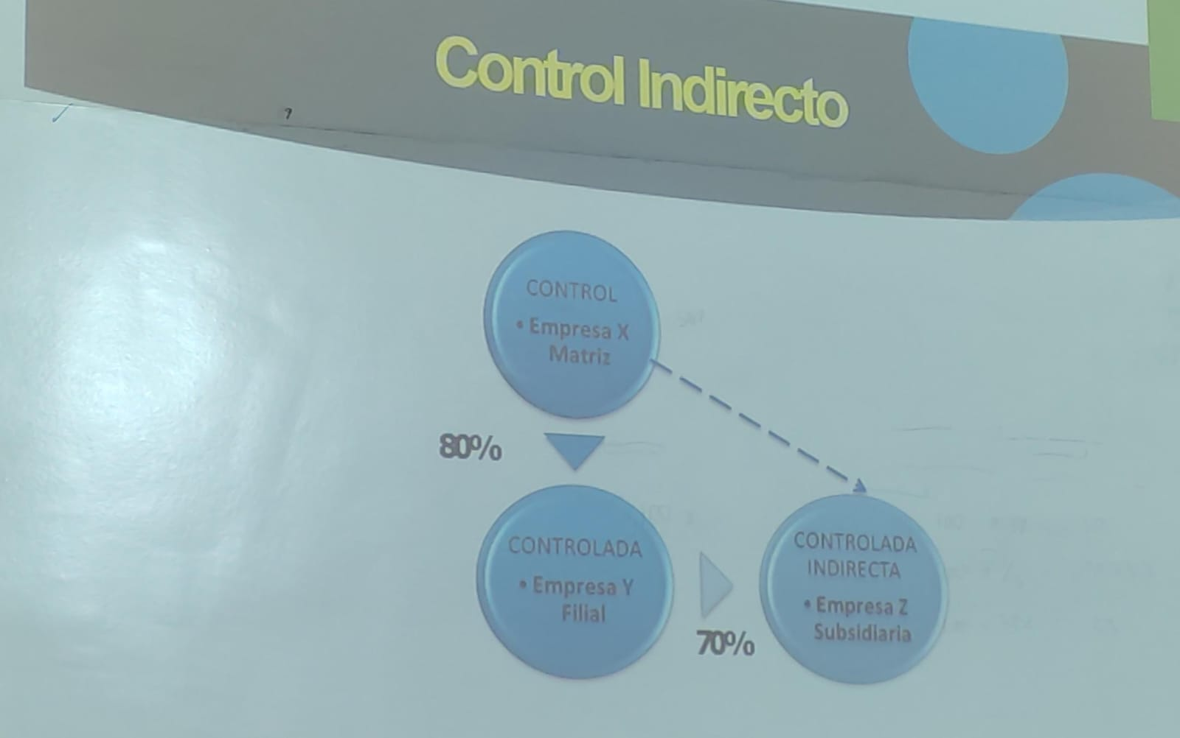
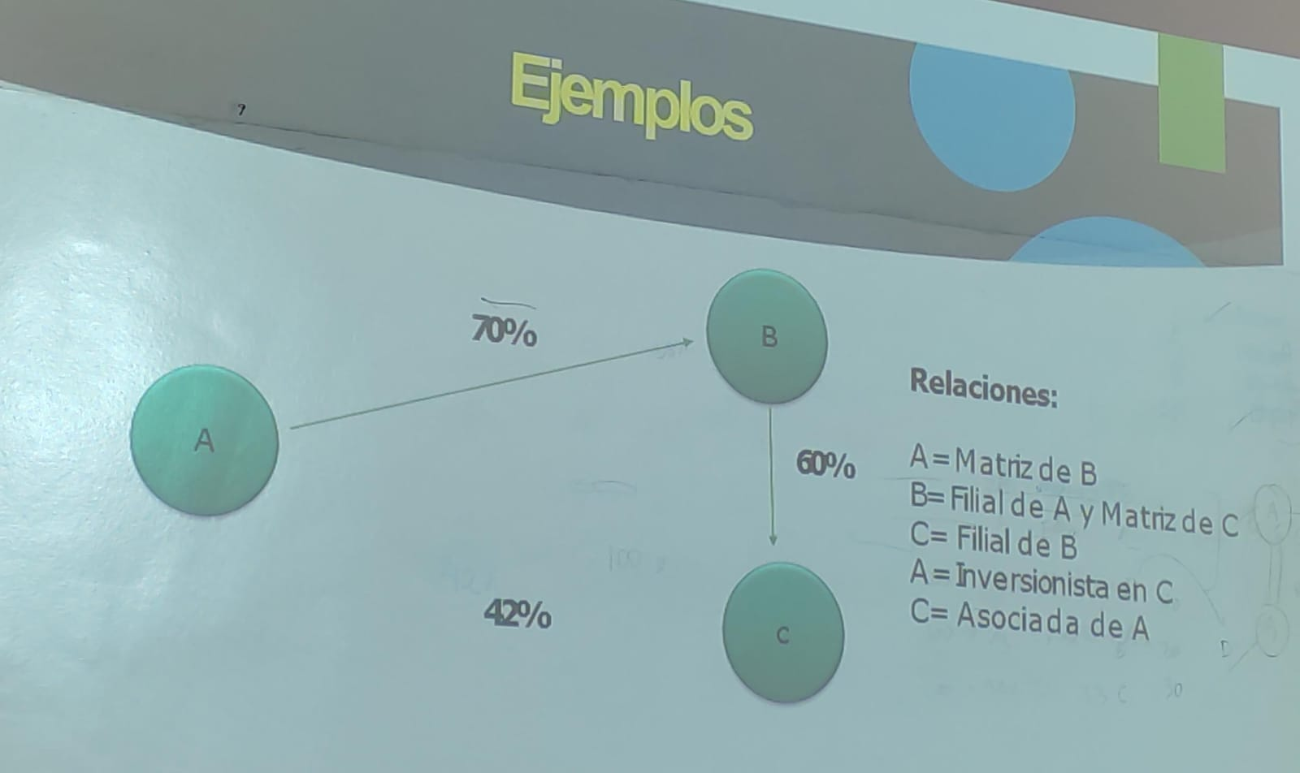
 |  | Razones para la existencia de controladas
Acciones:
Interés mayoritario o parte controlada
Interés minoritario

